Página1
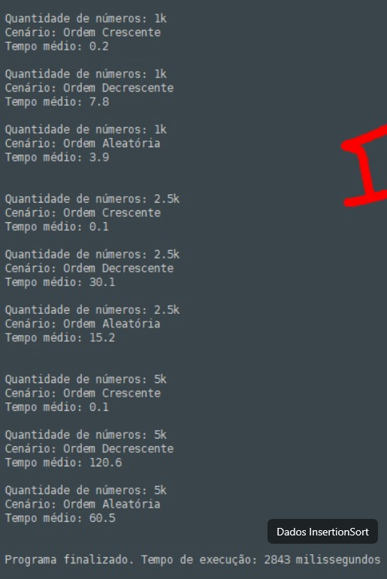
ordem crescente | 1k | 0.2
ordem crescente | 2,5k | 0.1
ordem crescente | 5k | 0.1
ordem decrescente | 1k | 7.8
ordem decrescente | 2,5k | 30.1
ordem decrescente | 5k | 120.6
ordem aleatória | 1k | 3.9
ordem aleatória | 2,5k | 15.2
ordem aleatória | 5k | 60.5

ALGORITMO INSERTIONSORT

